Sheet1
Unidades de negócios | FBRLA | PCEBG | FIT
Referencias | AAS- | AD- | AFIT- |  |  |  | Embarque | BL | 2022-10-27 | Aeroporto
 | SAS- | AE- | SFIT- |  |  |  | SHW-44773I22 | EGLV149206769407 | 1x40 - EITU1396029 | VCP
 | AMRO- | SD- |  |  |  |  | SHW-44774I22 | EGLV149206360037 | 1x40 - EMCU8210084 | VCP
 | SMRO- | SE- |  |  |  |  | SHW-44915I22 | EGLV149206857993 | 1x40 - EGHU9206839 | VCP
Contatos | ana.souza@foxconn.com maria.buzanello@foxconn.com | daiany.borges@foxconn.com fabiana.oliveira@foxconn.com rita.cassia@foxconn.com | wilson.camargo@foxconn.com regina.bernardo@foxconn.com
*Faturamento semanal separado por Unidade (enviar o faturamento por email com: boleto, fatura e cópias dos CTEs para conferencia)

*Calculo do GRIS: valor total da nota fiscal + impostos suspensos (se houver). Segue abaixo o local que vcs obterão as informações:
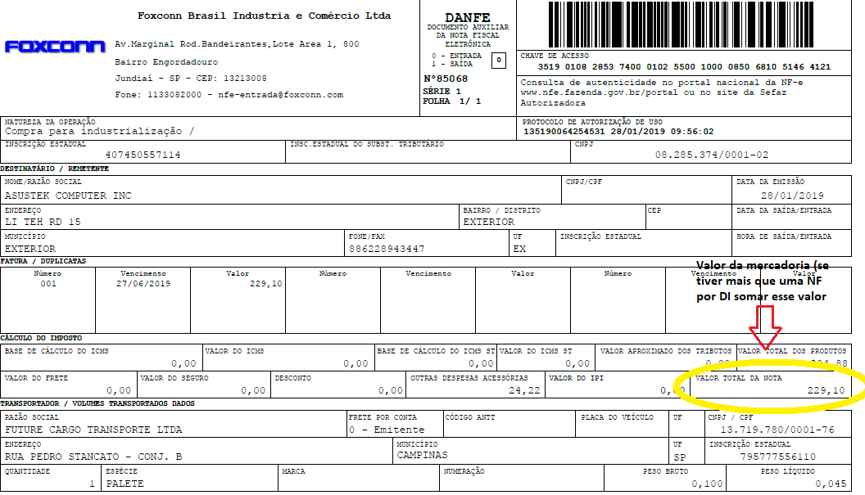

 |  |  |  |  |  |  | Embarque | BL | 2022-10-28
 |  |  |  |  |  |  | SHW-44693I22 | EGLV149206669062 | 1x40 - EISU8589279
 |  |  |  |  |  |  | SHW-44656I22 | EGLV149206361483 | 1x40 - EMCU8714146

Para os impostos suspensos pegar os valores na DI (IPI Suspenso + ICM exonerado)
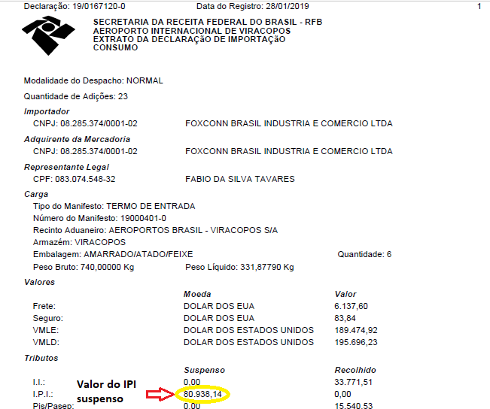
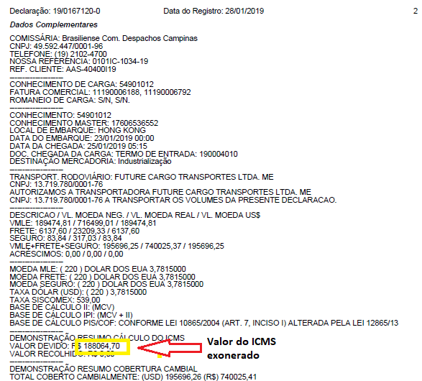

Para o calculo do GRIS considerar: (Valor total da NF + IPI Suspenso + ICMS exonerado)*0,02%
*Se a DI não tiver nenhum imposto suspenso ou exonerado então o valor a considerar para o calculo do GRIS é somente o valor total da(s) NF(s)

*Para os embarques marítimos considerar o mesmo calculo adicionando apenas o valor do casco do container:
(Valor total da NF + IPI Suspenso + ICMS exonerado + R$ 50000,00 de casco de ctn)*0,02%
*No campo de observação do CTE colocar os valores dos impostos suspensos e casco do container (R$ 50K padrão) para podermos conferir o calculo

*Abaixo estão os campos que precisamos que constem na planilha de status diária:
CT-E | DI | Data DI | Ref. Cli. | Ref. Comissaria | MAWB | HAWB | QTD. Vol. | Peso | NF'S | Vlr Mercadoria | Saída origem | Data chegada | Horário | Veículo Carregado | Veículo Cobrado | Placa do Veículo | Motorista | Escolta

*Temos alguns embarques que precisarão ser divididos em mais de um veiculo devido a quantidade alta de volumes ou valor, sempre que essa situação ocorrer nós iremos informar qual pallet deve ser carregado em cada veiculo
e as NFs precisam refletir exatamente o pallet que estará em cada veiculo. Por favor, nunca dividam o mesmo embarque (DI) em mais de um veiculo se a NF não corresponder com o que está fisicamente no veiculo

